25.3.2024
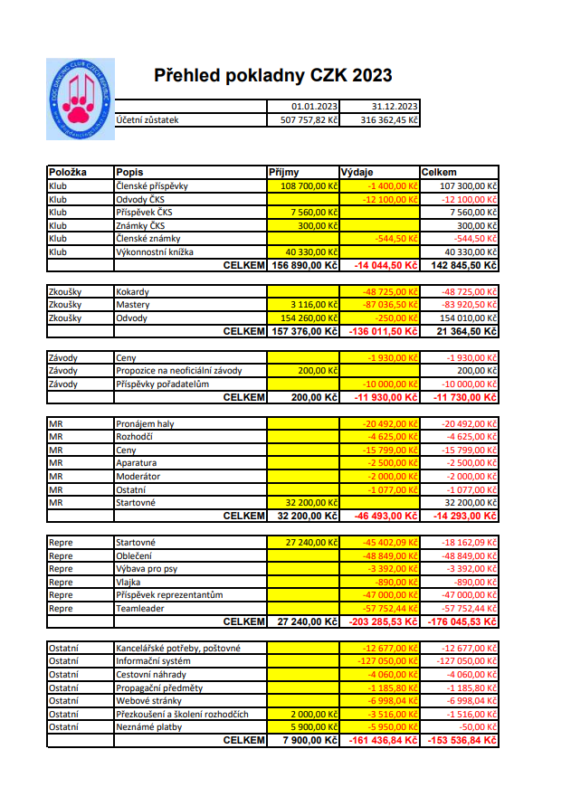
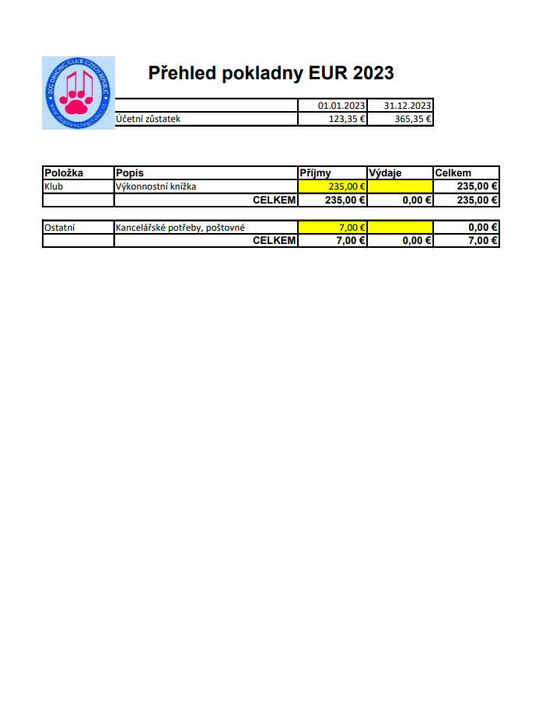
ČLENSKÁ SCHŮZE MALÍKOVICE – 25.3.2024

1. Volba zapisovatele:
Zapisovatel: Zuzana Fialová
Ověřovatel zápisu: Vanda Gregorová
Odsouhlaseno, že může být Ilona Machová přítomna on-line hovorem.
Pro: 15
Proti: 0

2. Schválení programu ČS
Pro: 15
Proti: 0

3. Kontrola usnesení z ČS 2023
Založit transparentní účet – splněno

4. Zpráva předsedy:
Poděkování zbytku výboru za spolupráci, dále pak KRK, komisi rozhodčí

Trochu čísel:
-Delegace na 165 akcí – letos zatím 80 ( březen)
-Akce ČR + SR – žádost o školení
- 145 akcí typu zkoušek za rok 2023
- MR, KCHBO, MR BCCCZ, MR Juniorů, KZ + další závody ( Ilona Machová + Markéta Coufalová)
-Ilona Machová – veškerá administrativa, zpracování výsledků, webmaster, systém
- ostatní členky + reprezentace
- MČR 2024 – 03.11.2024 – Šárka – info

Aktuální stav systému:
Členské schůze se mohou zúčastnit: Vladimír Mátl, Koucký
Pro: 15
Proti: 0

Na podzim 2023 proběhla schůzka s I.Machovou, aktuální data zatím nedodány ( čistá data), je potřeba doplnit info k definici kategorií, formáty emailů, jak by měli vypadat, na schůzce se řešila úprava zadání systému.
Výbor přislíbil co v nejkratším termínu – testování systému, I. Machová pošle zpracovatelům systému data, která jsou aktuálně zpracovaná.
Pro testování systému je potřeba 5 vzorků z každé skupiny – nový člen, člen, rozhodčí, pořadatel, administrátor, komise rozhodčí (Vanda Říhová přislíbila poptávku po lidech, které se na testování budou podílet)

5. Zpráva pokladníka:
Zpráva byla přečtena v zastoupení Šárkou Kruťovou - viz příloha č. 1

6. Zpráva referenta reprezentace:

Navazují na poslední zprávu jako referent naší reprezentace : začnu akcí
Mistrovství světa v Dánsku 18 - 21.5

Česká výprava získala na Mistrovství světa v Dánsku 5 medailí!!!!

Heelworkový tým - 1. místo, mistři světa 🥇
Alena Smolíková a Foxy - 2. místo 🥈
Vanda Gregorová a Pete - 3. místo 🥉
Lucie Bumbová a Dragon - 12. místo
Kamila Vavřincová a Reilly - 23. místo

Freestylový tým - 1. místo, mistři světa 🥇
Barbora Koblihová a Mexi - 3. místo 🥉
Markéta Coufalová a Angie - 4. místo
Alena Smolíková a Foxy - 7. místo
Eliška Mikulcová a Sofi - 17. místo
Oec Maďarsko 21-24.9

Český tým dopadl následovně:

Juniorská reprezentace:
Julča Chocholatá a Tay - 1. místo!!! 🥇
Domča Korintová a Holly - 5. místo

Heelwork to Music:
Team Česká republika - 2. místo!!! 🥈
Alča Smolíková a Foxy - 6. místo
Kamča Vavřincová a Reilly - 7. místo
Ivo Ištvánek a Froya - 8. místo
Vanda Gregorová a Pete - 9. místo

Freestyle:
Team Česká republika - 2. místo!!! 🥈
Bára Koblihová a Mexi - 8. místo
Monika Zapletalová a Mayby - 9. místo
Alča Smolíková a Foxy - 14. místo
Šárka Kruťová a Tofy - 16. místo

EOC Itálie

Tým Heelwork to Music - 1. místo
Alča Smolíková a Foxy - 1. místo - Mistři Evropy FCI
Kamča Petrová a Reilly - 6. místo
Lucka Bumbová a Dragon - 9. místo

Tým Freestyle - 5. místo
Alča Smolíková a Foxy - 3. místo
Šárka Kruťová a Tofy - 15. místo
Markét Coufalová a Angie - 26. místo

Dne 12.11.2023 se ve sportovní hale Na Fialce v Říčanech konalo Mistrovství České republiky. Rekordní účast padesáti týmů a fantastické výkony udělaly z tohoto závodu opravdový vrchol sezóny.

Heelwork to Music:
1. Ivo Ištvánek a Fairy Froya Hola Hopa, BOC
2. Vanda Gregorová a Superfly's 10-4 Good Buddy, AUO
3. Alena Smolíková a Freestyle Fox Royal Fellow, BOC

Freestyle:
1. Alena Smolíková a Freestyle Fox Royal Fellow, BOC
2. Barbora Koblihová a Amazing Amexia Bellis Hope, BOC
3. Šárka Kruťová a Tofy, xBOC

Dne 21.1.2024 se na Kladně konal 2. kvalifikační závod na MS, OEC a EOC.Po sečtení bodů z MČR 2023 a 2. kvalifikačního závodu byla pro rok 2023 vyhlášena reprezentace v tomto složení:

Heelwork to Music:
1. Ivo Ištvánek + Fairy Froya Hola Hopa
2. Alena Smolíková + Freestyle Fox Royal Fellow
3. Vanda Gregorová + Superfly's 10-4 Good Buddy
4. Kamila Petrová + Vivien Reilly z Gipova
náhr. 1: Lucie Bumbová + Dragon Runner Nica Bohemica
náhr. 2: Kamila Petrová + Ifigenie z Dašického zátiší

Freestyle MS:
1. Alena Smolíková + Freestyle Fox Royal Fellow
2. Barbora Koblihová + Amazing Amexia Bellis Hope
3. Denisa Kučerová + Akim from Edge of Paradise
4. Kamila Petrová + Ifigenie z Dašického zátiší
náhr. 1: Eliška Mikulcová + Airy Arwen Brilliant Dynasty

Freestyle OEC, EOC:
1. Alena Smolíková + Freestyle Fox Royal Fellow
2. Barbora Koblihová + Amazing Amexia Bellis Hope
3. Denisa Kučerová + Akim from Edge of Paradise
4. Veronika Lesiuková + Rafiki
náhr. 1: Kamila Petrová + Ifigenie z Dašického zátiší

Nove dresy pro nové členy reprezentace jsou pripravovany firmou 4dox , Kiwly nám zajistila chybějící obojky a vodítka a dečky s českou vlajkou jsou vyrobené v Mutt go .
Firmy nebyly změněny , dokoupili jsme pouze chybějící kusy a pokračují ve spolupráci s námi .
Generálním sponzorem je firma Akinu .

7. Zpráva KRK
Vážené členky výboru,

jelikož daný termín 25.3.2024 a i místo konání členské schůze je pro mě ( z časových důvodů, pracovních povinností a i logistiky) nevhodný a to i pro zbylé členky Kontrolní a revizní komise, dovoluji si zaslat výroční zprávu za loňský rok emailem a prosím o přečtení některou z kompetentních osob z řad výboru.

Děkuji za spolupráci a pochopení.
Předseda Kontrolní a revizní komise.
Ivo Ištvánek

Zpráva:

Za minulou sezonu řešila Kontrolní a revizní komise pouze jeden podnět, který byl vznesen na loňské členské schůzi (bližší informace jsou dostupné v zápisu členské schůze 2023).

Jednalo se o podezření falšování faktur v hodnotě 33 000,-Kč firmě Sýkora za reprezentační dresy a také nenavrácení předchozích dresů reprezentantům ČR, kterých se to týkalo.

Kontrolní a revizní komise vyzvala nyní již bývalou členku výboru pro reprezentaci Annu Rybišarovou o vysvětlení celé situace.
Po jejím vysvětlení celé situace a zjištění, že nedošlo k žádné finanční újmě Dogdancing klubu , tak i společnosti Sýkora a současně ani k poškození dobrého jména klubu jakožto spolku a zároveň došlo k navrácení dresů členům reprezentace se Kontrolní a revizní komise rozhodla přistoupit k napomenutí a upozornění, že pokud by z nějakého důvodu došlo ze strany Anny Rybišarové k dalším nestandardním věcem, co se týká Dogdancing klubu a věcí s ním související, tak by se již muselo přistoupit k tvrdšímu postihu v rámci našich pravomocí.

Vyjádření KRKu bylo zasláno jmenované s tím, jestli k tomu má nějaké výhrady či jestli s rozhodnutím souhlasí. Protože Kontrolní a revizní komise neobdržela k danému rozhodnutí žádnou odpověď, byl zaslán ještě jeden email, kde bylo uvedeno, že pokud nedostaneme z její strany odpověď, bereme to tedy jako souhlas a věc považujeme za uzavřenou. Toto bylo také bez odpovědi.

Za Kontrolní a revizní komisi předseda Ivo Ištvánek

8. Zpráva komise rozhodčích:
Vážený výbore,

jelikož se z pracovních důvodů nemůžu zúčastnit dnešní členské schůze, zasílám zprávu komise emailem.

Vážený výbore, vážení členové klubu DDCCR,

před skoro rokem vznikla nová komise rozhodčích a já byla zvolena jejím předsedou.

Za první funkční rok jsme jako komise myslím udělali velký kus práce, aby se toho dalo co nejvíce dopořádku. Upravili jsme závodní a zkušební řád, řád rozhodčích i další dokumenty, proběhlo přezkoušení rozhodčích ze kterého vzešli nové rozhodčí a to:
RZ - Markéta Coufalová, Šárka Kruťová
R1 - Markéta Coufalová, Helena Žáková
R2 - Lenka Nosálková
Obnovení licence - Vanda Říhová

Aktuálně je v plánu další přezkoušení R1 a dále školení na druhou polovinu roku 2024 a začátek roku 2025.

Dále proběhla schůzka rozhodčích, které se zúčastnily skoro všechny stávající rozhodčí vyjma dvou řádně omluvených, což považuji za velký úspěch. V rámci této schůze se řešilo několik zásadních bodů jako podávání protestu, úprava udělování licencí, nová kategorie Starters na závodech či doporučení pro oficiální rozhodčí neposuzovat neoficiální závody. A samozřejmě z toho vzešlo několik úkolů pro komisi rozhodčích, na kterých komise pracuje. Vše je podrobně rozepsáno v zápisu ze schůze, který byl předán výboru a zveřejněn na webu klubu DDCCR. Na schůzi jsme přivítali novou členku komise rozhodčích a to Martinu Pachtovou.

V rámci své funkce jsme řešili několik stížností na rozhodčí kdy první stížnost byla již vyřešena ve prospěch týmu a na dalších aktuálně komise pracuje.

Co mi jako předsedovi komise velmi chybí, jsou hmatatelné statistky, na kterých jsem pracovala již dříve jako člen výboru a doufala jsem, že je někdo převezme a bude i nadále přehledné kolik má který rozhodčí odposouzeno, či kdy mu končí licence. Když jsem se při přebírání funkce vloni v dubnu na toto ptala, zda si to mám zpracovat, nebo to bude součástí nového klubového systému a kdy bude uveden do provozu, bylo mi řečeno, že se už blíží do finále a nejspíš do léta to bude. Bohužel o skoro rok později se stále nic neděje a nemáme ani žádné aktuální informace. Což mě dost mrzí. Ale třeba se v rámci této schůze konečně dovíme finální termíny a budeme se moc na nový online systém konečně těšit.

Děkuji za pozornost a těším se s komisí na další společný rok.

Za komisi rozhodčích DDCCR
Alena Balcarová
Předseda

9.Výsledky soutěže Dogdancingový tým roku 2023

Heelwork to Music
1. Jana Adamírová - Kai-Mook Raylai Bohemia Alké
2. Vanda Gregorová - Superfly's 10-4 Good Buddy
3. Markéta Coufalová - Arwenia the Grace Your Playfellow

Freestyle
1. Barbora Koblihová - Amazing Amexia Bellis Hope
2. Kamila Petrová - Ifigenie z Dašického zátiší
3. Denisa Kučerová - Akim from Edge of Paradise

10. Stanovisko k Rally Dogdance
13.2.2023 – Andrea Hanafi – projevila zájem, ze strany klubu byla představa + požadavek oficiálního školení, žádný další kontakt ze strany žadatele od 05.01.2024

Nové oslovení od Heleny Žákové +
-zde je znám termín školení

V plánu je zastřešit další sport pod náš klub, rozšíření výboru – po vzoru klubu obedience

11. Zvýšení členských poplatků
Návrh: Stávající člen: 500 Kč Nový člen: 700 Kč

Pro: 15
Proti: 0

Zvýšení poplatků za vystavení VK:
Návrh: Stávající člen: 150 Kč Nový člen: 300 Kč

Pro: 15
Proti: 0

Platnost zdražení VK od 01.05.2024

12. Závěr:
Odsouhlasení zápisu Vandou Gregorovou
Přečtení zápisu
Odsouhlasení zápisu:
Pro: 15
Proti: 0

13. Příloha č.1

11.4.2023
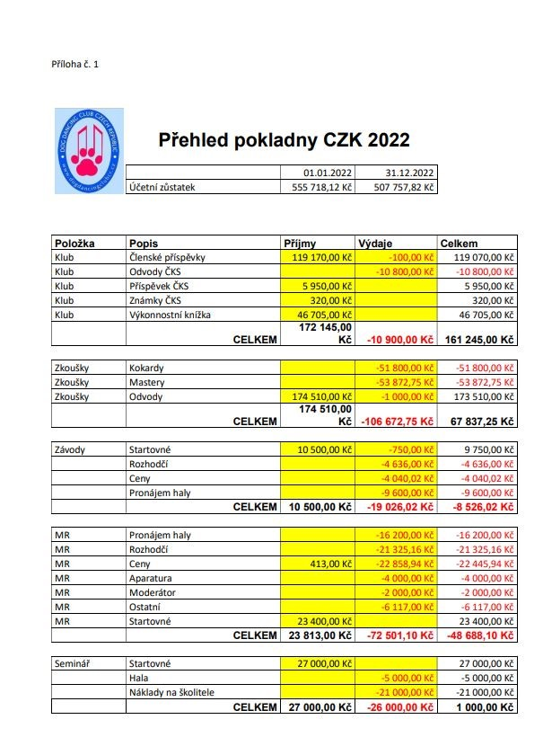
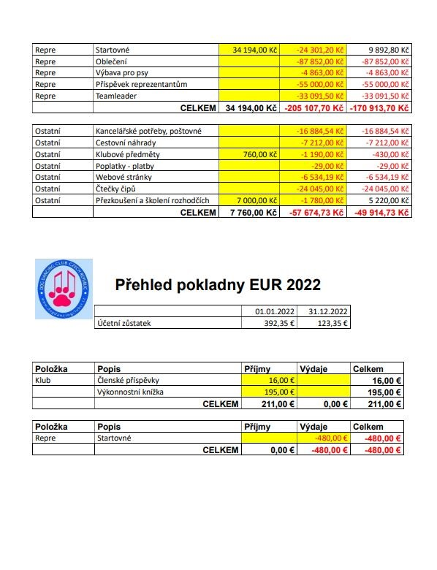
ČLENSKÁ SCHŮZE PRAHA 4, RESTAURACE U LABUTĚ – 11.4.2023

Omluveno: 6
Přítomno: 16
Nepřítomno: 215 (CELKEM 237)

Schůzi zahájila Andrea Špalková v 17:08

1. Volba zapisovatele a ověřovatele zápisu
1) Zapisovatel – Ilona Machová
2) Ověřovatel zápisu – Petra Malá
Pro: 16

2. Schválení programu schůze
Na návrh člena přidán bod programu Diskuse.
Pro: 16

3. Kontrola usnesení schůze 2022
Z členské schůze v roce 2022 nevzešlo žádné usnesení.

4. Zpráva předsedy
Andrea Špalková shrnula dění za rok 2022.
Ve vedení klubu proběhlo několik změn – Michaela Kurdíková a Anna Zatloukalová ukončily svou
činnost ve výboru klubu. Do výboru byla kooptována Šárka Kruťová. Ilona Machová opustila výbor
klubu z důvodu nemožnosti být členem statutárního orgánu současně s jejím novým zaměstnáním.
Pro výbor dále pracuje jako externí spolupracovník. K 31.3.2023 ukončila činnost ve výboru z
rodinných důvodů Karolína Koucká – její agentu přebere jako externí spolupracovník Zuzana Fialová.
Výboru klubu nadále pracuje na dokončení informačního systému klubu.
V roce 2022 se konalo 14 oficiálních závodů. Konalo se MČR juniorů, MČR plemen border kolií a
belgických a australských ovčáků. Mistrovství ČR se konalo poprvé v hale Na Fialce v Říčanech. V
roce 2023 se MČR bude konat opět tam, rozhodčími budou Pavla Kamrádová, Verena Verones ze
Švýcarska a Lucrezia Pireddu z Itálie.
Klub měl v loňském roce celkem 244 členů, letos prozatím 237.
V roce 2022 bylo vydáno 459 výkonnostních knížek, letos prozatím 133.
V roce 2021 proběhlo 8 oficiálních závodů.
Výbor klubu děkuje externím spolupracovníkům – Iloně Machové, Petře Malé a Markétě Kunckové a
dále všem, kteří se jakkoliv podílí na chodu klubu a rozvoji našeho sportu.

6. Zpráva pokladníka
Viz Příloha č. 1

7. Zpráva referenta pro reprezentaci
V roce 2022 proběhl FCI European Open Championship 17. - 20.11.2022, Německo
Čeští reprezentanti dosáhli opět skvělých výsledků, heelworkový tým získal 2. místo
a freestylový tým 3. místo.
Heelwork to Music
Alena Smolíková a Freestyle Fox Royal Fellow, BOC - 5. místo
Vanda Gregorová a Superfly‘s 10-4 Good Buddy, AUO - 6. místo
Kamila Vavřincová a Vivien Reilly z Gipova, CHP - 9. místo
Alena Smolíková a Awesome Kira Crazy Fellow, BOC - 15. Místo
Freestyle
Alena Smolíková a Freestyle Fox Royal Fellow, BOC - 6. místo
Monika Zapletalová a Afrodite Mayby Simple Elegance,BOC - 11. místo
Markéta Coufalová a Kreizy z Trnitých akátů, BOC - 15. místo
Kristýna Másilková a Wizard Funny Macy Gray, SBT -17. místo
Ve dnech 29.9.-2.10.2022 se v holandském Burgumu konalo mistrovství Evropy v
dogdancingu. Čeští reprezentanti dosáhli opět skvělých výsledků, heelworkový tým
získal 1. místo, freestylový tým 3. místo.
Heelwork to Music
Alena Smolíková a Awesome Kira Crazy Fellow, BOC - 4. místo
Alena Smolíková a Freestyle Fox Royal Fellow, BOC - 7. místo
Kamila Vavřincová a Vivien Reilly z Gipova, CHP - 9. místo
Freestyle
Alena Smolíková a Freestyle Fox Royal Fellow, BOC - 5. místo
Monika Zapletalová a Afrodite Mayby Simple Elegance,BOC - 8. místo
Eliška Mikulcová a Airy Arwen Brilliant Dynasty, BOC - 25. místo
Markéta Coufalová a Kreizy z Trnitých akátů, BOC - bez umístění
Po MČR se dne 5.2.2023 konal 2. kvalifikační závod na MS, OEC a EOC. Po sečtení
bodů z MČR 2022 a 2. kvalifikačního závodu byla pro rok 2023 vyhlášena
reprezentace v tomto složení:
Mistrovství světa:
Heelwork to Music:
1. Vanda Gregorová + Superfly‘s 10-4 Good Buddy
2. Alena Smolíková + Freestyle Fox Royal Fellow
3. Ivo Ištvánek + Fairy Froya Hola Hopa
4. Kamila Petrová + Vivien Reilly z Gipova
náhr. 1: Lucie Bumbová + Dragon Runner Nica Bohemica
Freestyle:
1. Alena Smolíková + Freestyle Fox Royal Fellow
2. Monika Zapletalová + Afrodite Mayby Simple Elegance
3. Barbora Koblihová + Amazing Amexia Bellis Hope
4. Eliška Mikulcová + Airy Arwen Brilliant Dynasty
náhr. 1: Markéta Coufalová + Kreizy z Trnitých akátů
OEC, EOC:
Heelwork to Music:
1. Vanda Gregorová + Superfly's 10-4 Good Buddy
2. Alena Smolíková + Freestyle Fox Royal Fellow
3. Ivo Ištvánek + Fairy Froya Hola Hopa
4. Kamila Petrová + Vivien Reilly z Gipova
náhr. 1: Lucie Bumbová + Dragon Runner Nica Bohemica
náhr. 2: Veronika Lesiuková + Schenzi
Freestyle:
1. Alena Smolíková + Freestyle Fox Royal Fellow
2. Monika Zapletalová + Afrodite Mayby Simple Elegance
3. Barbora Koblihová + Amazing Amexia Bellis Hope
4. Šárka Kruťová + Tofy
náhr. 1: Eliška Mikulcová + Airy Arwen Brilliant Dynasty
náhr. 2: Veronika Lesiuková + Rafiki
Na Mistrovství světa bude místo Moniky Zapletalové startovat náhradnice Markéta Coufalová, Monika
svoji účast zrušila.
Chybějící dresy pro nové reprezentanty jsou připravovány firmou 4dox, Kiwly nám zajistila chybějící
obojky a vodítka a dečky s českou vlajkou jsou vyrobené firmou Mutt&Go.
Firmy nebyly změněny, dokoupili jsme pouze chybějící kusy. Podle zpětné vazby od teamu z
předešlého roku byla zakoupena nova velká státní vlajka, je připravena lékarnička pro psy.
Všechny termíny byly dodrženy (přihlášky, hudba, speakersheet) a team je regulérně zapsán na MS v
Dánsku.
Dárky na MS budou zajištěny teamem v příštím týdnu. Teamleader pro MS bude Šárka Kruťová.
Byl vznesen dotaz na bývalého referenta pro reprezentaci (na schůzi nepřítomen) ohledně starých
šedých dresů - kde se nachází? Patří závodníkům a je nutno jim je vrátit. Bývalý referent bude
dotázán emailem.

8. Zpráva předsedky KRK
Za rok 2022 KRK neřešil žádné podněty, stížnosti apod.

9. Zpráva komise rozhodčích
Zprávu přednesla předsedkyně komise rozhodčích Andrea Špalková.
Komisi rozhodčích opustila Alena Smolíková a Vanda Gregorová.
Proběhlo přezkoušení adeptů na rozhodčí RZ 1.5.2022 v Boudě, novým rozhodčím RZ je Ilona
Machová. V lednu letošního roku proběhlo školení rozhodčích R1 a RZ, zúčastnilo se 8 adeptů na R1
a 8 adeptů na RZ. Nyní probíhají hospitace adeptů.
Komise rozhodčích prováděla v roce 2022 náhodné kontroly videí ze zkoušek.

10. Vyhlášení celoroční soutěže DD tým roku 2022
Heelwork to Music
1. Veronika Lesiuková - Schenzi 18 b.
2. Vanda Gregorová - Superfly's 10-4 Good Buddy 17 b.
3. Alena Smolíková - Freestyle Fox Royal Fellow 16 b.
Freestyle
1. Denisa Kučerová - Akim from Edge of Paradise 33 b.
2. Barbora Matoušková - Aaron Prince Bohemian Bluemoon 29 b.
3. Barbora Koblihová - Amazing Amexia Bellis Hope 28 b.

11. Složení komise rozhodčích
Vzhledem k tomu, že komise rozhodčích má po rezignaci dvou členek pouze jednoho člena, oslovil
výbor klubu všechny R3 a RZ rozhodčí, zda mají zájem být členem komise. Výbor obdržel pouze
jednu odpověď.
Návrh výboru na složení komise rozhodčích je následující: Komisi rozhodčích budou tvořit všichni R3
a RZ rozhodčí, budou se účastnit školení a přeškolení rozhodčích, společně budou řešit podněty
podané komisi rozhodčích.
Po diskusi členské schůze bylo schváleno následující řešení:
V komisi rozhodčích budou všichni R3 a RZ rozhodčí, v čele komise je její předseda, kterým byla
zvolena Alena Balcarová. Alena Balcarová založí společný email, kde budou shromažďovány všechny
dostupné informace. Činnost komise bude koordinována spolu s výborem klubu. Všem členům komise
bude rozeslán email s žádostí o vyjádření k fungování komise a o sepsání všech podnětů k tomuto
tématu. Bude nutné vypracovat osnovu školení rozhodčích, aby všichni členové komise při školení
adeptů postupovali jednotně. Od příštího roku se dále zvýší cena školení rozhodčích a je na zvážení
členů komise, zda bude zaveden pro adepty vstupní test, bez jehož splnění nebude možno absolvovat
školení.
Dále je nutné všem rozhodčím, kteří mohou přijímat hospitanty, rozeslat seznam adeptů, kteří byli na
školení rozhodčích.
Pro: 16

V 19:00 opustila členskou schůzi Denisa Kučerová.

12. Nestandardní chování bývalé jednatelky poškozující dobré jméno klubu
Dne 14.12.2022 proběhlo jednání části výboru klubu s členkou výboru Annou Zatloukalovou za
přítomnosti svědků Petry Malé a Vandy Gregorové. Předmětem tohoto jednání bylo především
podezření výboru klubu na zfalšování faktury (úprava odběratele) na nákup dresů u fy Sýkora.
V dubnu roku 2022 byla pokladníkem klubu uhrazena faktura ve výši 33 tis. Kč na nákup těchto dresů,
přičemž nebyla Annou Z., která vedla jednání s firmou, doložena přes opakované prosby a upomínky
konečná faktura od fy Sýkora či daňový doklad k přijaté platbě. Na původní zálohové faktuře byl
špatně uveden odběratel (místo DD klubu Anna Z.). Po opakovaných urgencích byla dne 30.11.2022
zaslána výboru klubu konečná faktura, která byla viditelně upravena mimo účetní program. Po
kontaktování firmy Sýkora výborem vyšlo najevo, že dodavatelská firma o těchto fakturách nic neví a
takové nikdy nevystavovala. Paní Anna Z. dle jejich slov s nimi už nějakou dobu nekomunikuje. Po
jednání výboru s Annou Z. bylo zjištěno, že ta pověřila řešením situace svou účetní, která tyto faktury
vlastnoručně upravila (padělala odběratele na faktuře) a zaslala je Anně Z. k přeposlání výboru.

Anna Zatloukalová byla dále na tomto jednání dotazována na následující situaci:
29.10. Anna Z. posuzovala zkoušky ve Svítkově, kde chybně zapsala ověření identity a zápis zkoušky
u dvou psů jednoho majitele. Telefonicky se s pí. Pavlíkovou domluvila, že po zaslání VK a kopií PP jí
Anna Z. VK opraví. Pí. Pavlíková se 7.12. obrátila na výbor, že Anna Z. nekomunikuje a že by se ráda
zúčastnila dalších zkoušek, což bez VK nemůže. Od 11.11. zásilky leží na poště a nikdo je nevyzvedl.
Anna Z. tvrdí, že měla potíže s doručením od pošty.
Záležitosti byly předána Kontrolní a revizní komisi k projednání.
V průběhu projednávání tohoto bodu zjistil člen Kontrolní a revizní komise, že si paní Michaela
Kurdíková nahrává průběh schůze na mobilní telefon, aniž by o tom informovala přítomné. Proběhlo
hlasování o tom, zda tato situace nikomu nevadí a všichni jsou ochotni toto akceptovat.
Pro: 15

13. Diskuse
V bodu diskuse bylo Petrou Malou navrženo zřízení transparentního účtu klubu pro lepší přehled
členů o jejich platbách. Transparentní účet bude zřízen v nejbližší době předsedkyní Andreou
Špalkovou, členská základna bude informována.
Petra Malá též informovala o záměru nakoupit větší množství talířů na Mastery, talíře nejsou
dlouhodobě k dispozici a je velký problém s jejich nákupem. S takovou investicí klub nemá problém,
Petra Malá zjistí dostupnost u dodavatelů a ceny v případě objednávky většího množství kusů.
Po diskusi na téma delegace rozhodčích, které vznesla Pavla Kamrádová, je domluveno, že bude
upraveno pořádaní zkoušek a závodů takto: Pořadatel je povinen si rozhodčí na akce shánět sám,
tímto opatřením se zkrátí doba nutná pro oznámení delegací ze šesti týdnů na čtyři týdny před akcí.
Výbor klubu je dále povinen se k požadavku na delegace vyjádřit nejpozději dva týdny před akcí
(vystavit delegace).

14. Závěr
Andrea Špalková se rozloučila se všemi přítomnými.

Zapsala: Ilona Machová
Zápis ověřila: Petra Malá

